Лист 1
Прайс-лист
МИР ПРЯЖИ

В валюте: руб. (курс 1).
Цены указаны на 07.08.2020

№ | Номенклатура/ Характеристика номенклатуры | Описание | Изображение | Артикул | Цена | Ед. | Остаток | Ссылка на сайт
 | Парик "Волнистый" для кукол П 50, цв.Б | Парик "Волнистый" для кукол П 50, цв.Б | 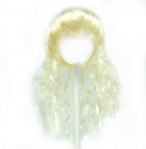 | 28524 | 108.70 |  |  | Изображение
 | Парик "Волнистый" для кукол П 50, цв.Б |  |  |  | 108.70 | шт | 2 | Изображение
 | Парик "Волнистый" для кукол П 50, цв.М.К. | Парик "Волнистый" для кукол П 50, цв.М.К. |  | 28526 | 108.70 |  |  | Изображение
 | Парик "Волнистый" для кукол П 50, цв.М.К. |  |  |  | 108.70 | шт | 1 | Изображение
 | Парик "Волнистый" для кукол П 50, цв.Р | Парик "Волнистый" для кукол П 50, цв.Р | 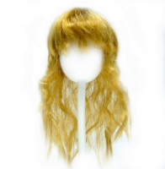 | 28525 | 108.70 |  |  | Изображение
 | Парик "Волнистый" для кукол П 50, цв.Р |  |  |  | 108.70 | шт | 1 | Изображение
 | Парик "Волнистый" для кукол П 50, цв.Розовый | Парик "Волнистый" для кукол П 50, цв.Розовый |  | 28527 | 108.70 |  |  | Изображение
 | Парик "Волнистый" для кукол П 50, цв.Розовый |  |  |  | 108.70 | шт | 6 | Изображение
 | Парик "Косички" для кукол П 30, цв.К | Парик "Косички" для кукол П 30, цв.К | 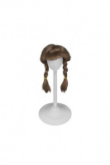 | 23769 | 79.90 |  |  | Изображение
 | Парик "Косички" для кукол П 30, цв.К |  |  |  | 79.90 | шт | 11 | Изображение
 | Парик "Косички" для кукол П 30, цв.М | Парик "Косички" для кукол П 30, цв.М | 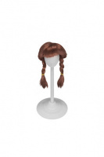 | 23767 | 79.90 |  |  | Изображение
 | Парик "Косички" для кукол П 30, цв.М |  |  |  | 79.90 | шт | 8 | Изображение
 | Парик "Косички" для кукол П 30, цв.М | Парик "Косички" для кукол П 30, цв.М | 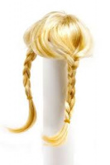 | 23768 | 79.90 |  |  | Изображение
 | Парик "Косички" для кукол П 30, цв.М |  |  |  | 79.90 | шт | 12 | Изображение
 | Парик "Локоны" для кукол П 30, цв.Б | Парик "Локоны" для кукол П 30, цв.Б | 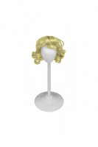 | 21889 | 79.90 |  |  | Изображение
 | Парик "Локоны" для кукол П 30, цв.Б |  |  |  | 79.90 | шт | 12 | Изображение
 | Парик "Локоны" для кукол П 30, цв.К | Парик "Локоны" для кукол П 30, цв.К | 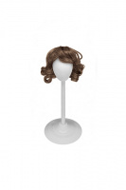 | 21891 | 79.90 |  |  | Изображение
 | Парик "Локоны" для кукол П 30, цв.К |  |  |  | 79.90 | шт | 13 | Изображение
 | Парик "Локоны" для кукол П 30, цв.Ч | Парик "Локоны" для кукол П 30, цв.Ч | 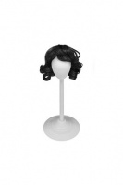 | 26391 | 79.90 |  |  | Изображение
 | Парик "Локоны" для кукол П 30, цв.Ч |  |  |  | 79.90 | шт | 2 | Изображение
 | Парик "Локоны" для кукол П 50, цв.К | Парик "Локоны" для кукол П 50, цв.К | 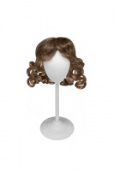 | 20534 | 93.30 |  |  | Изображение
 | Парик "Локоны" для кукол П 50, цв.К |  |  |  | 93.30 | шт | 3 | Изображение
 | Парик "Локоны" для кукол П 50, цв.М | Парик "Локоны" для кукол П 50, цв.М | 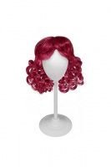 | 28521 | 93.30 |  |  | Изображение
 | Парик "Локоны" для кукол П 50, цв.М |  |  |  | 93.30 | шт | 3 | Изображение
 | Парик "Локоны" для кукол П 50, цв.Р | Парик "Локоны" для кукол П 50, цв.Р | 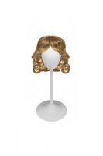 | 20536 | 93.30 |  |  | Изображение
 | Парик "Локоны" для кукол П 50, цв.Р |  |  |  | 93.30 | шт | 2 | Изображение
 | Парик "Прямой-короткий" для кукол П 140, цв.Б | Парик "Прямой-короткий" для кукол П 140, цв.Б | 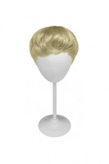 | 23362 | 184.10 |  |  | Изображение
 | Парик "Прямой-короткий" для кукол П 140, цв.Б |  |  |  | 184.10 | шт | 3 | Изображение
 | Парик "Прямой-короткий" для кукол П 80, цв.Б | Парик "Прямой-короткий" для кукол П 80, цв.Б | 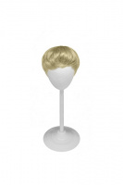 | 24948 | 108.70 |  |  | Изображение
 | Парик "Прямой-короткий" для кукол П 80, цв.Б |  |  |  | 108.70 | шт | 15 | Изображение
 | Парик "Прямой-короткий" для кукол П 80, цв.В.К. | Парик "Прямой-короткий" для кукол П 80, цв.В.К. | 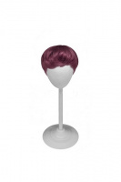 | 28523 | 108.70 |  |  | Изображение
 | Парик "Прямой-короткий" для кукол П 80, цв.В.К. |  |  |  | 108.70 | шт | 5 | Изображение
 | Парик "Прямой-короткий" для кукол П 80, цв.Ч | Парик "Прямой-короткий" для кукол П 80, цв.Ч | 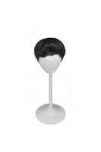 | 24950 | 108.70 |  |  | Изображение
 | Парик "Прямой-короткий" для кукол П 80, цв.Ч |  |  |  | 108.70 | шт | 1 | Изображение
 | Парик "Прямой" для кукол П 30, цв.Б | Парик "Прямой" для кукол П 30, цв.Б | 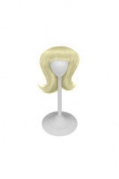 | 23770 | 79.90 |  |  | Изображение
 | Парик "Прямой" для кукол П 30, цв.Б |  |  |  | 79.90 | шт | 15 | Изображение
 | Парик "Прямой" для кукол П 30, цв.К | Парик "Прямой" для кукол П 30, цв.К | 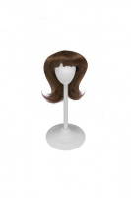 | 23771 | 79.90 |  |  | Изображение
 | Парик "Прямой" для кукол П 30, цв.К |  |  |  | 79.90 | шт | 9 | Изображение
 | Парик "Прямой" для кукол П 30, цв.розовый | Парик "Прямой" для кукол П 30, цв.розовый | 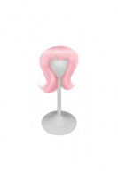 | 26388 | 79.90 |  |  | Изображение
 | Парик "Прямой" для кукол П 30, цв.розовый |  |  |  | 79.90 | шт | 10 | Изображение
 | Парик "Прямой" для кукол П 30, цв.Ч | Парик "Прямой" для кукол П 30, цв.Ч | 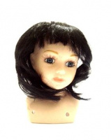 | 23626 | 79.90 |  |  | Изображение
 | Парик "Прямой" для кукол П 30, цв.Ч |  |  |  | 79.90 | шт | 5 | Изображение
 | Парик "Прямой" для кукол П 50, цв.Б | Парик "Прямой" для кукол П 50, цв.Б | 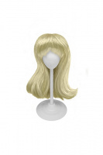 | 21415 | 93.30 |  |  | Изображение
 | Парик "Прямой" для кукол П 50, цв.Б |  |  |  | 93.30 | шт | 1 | Изображение
 | Парик "Прямой" для кукол П 50, цв.В | Парик "Прямой" для кукол П 50, цв.В | 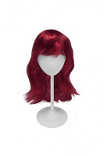 | 28522 | 93.30 |  |  | Изображение
 | Парик "Прямой" для кукол П 50, цв.В |  |  |  | 93.30 | шт | 9 | Изображение
 | Парик "Прямой" для кукол П 50, цв.К | Парик "Прямой" для кукол П 50, цв.К | 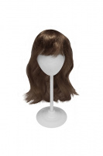 | 24096 | 93.30 |  |  | Изображение
 | Парик "Прямой" для кукол П 50, цв.К |  |  |  | 93.30 | шт | 2 | Изображение
 | Парик "Прямой" для кукол П 50, цв.М | Парик "Прямой" для кукол П 50, цв.М | 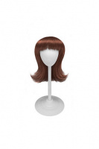 | 23625 | 79.90 |  |  | Изображение
 | Парик "Прямой" для кукол П 50, цв.М |  |  |  | 79.90 | шт | 9 | Изображение
 | Парик "Прямой" для кукол П 50, цв.Ч-21414 черный | Парик "Прямой" для кукол П 50, цв.Ч-21414 черный | 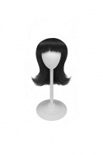 | 21414 | 79.90 |  |  | Изображение
 | Парик "Прямой" для кукол П 50, цв.Ч-21414 черный |  |  |  | 79.90 | шт | 1 | Изображение

